กำหนดการ
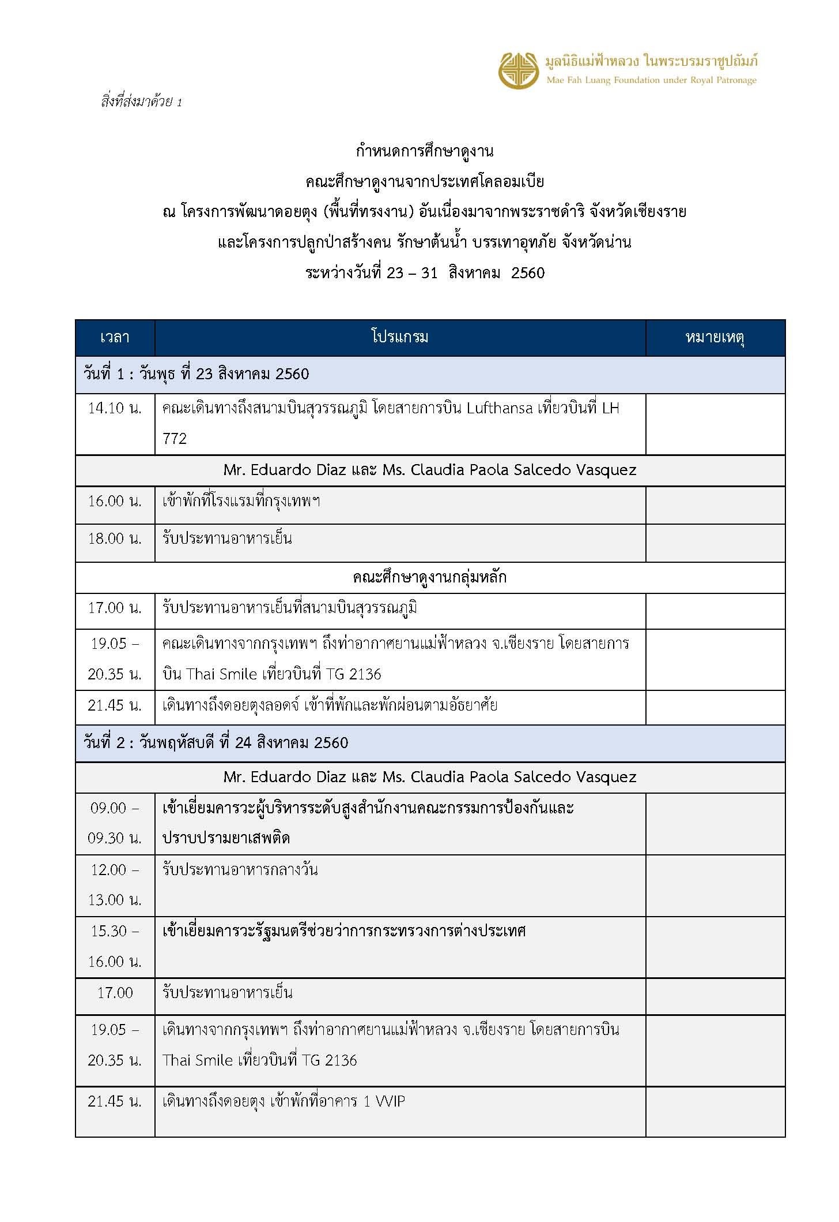

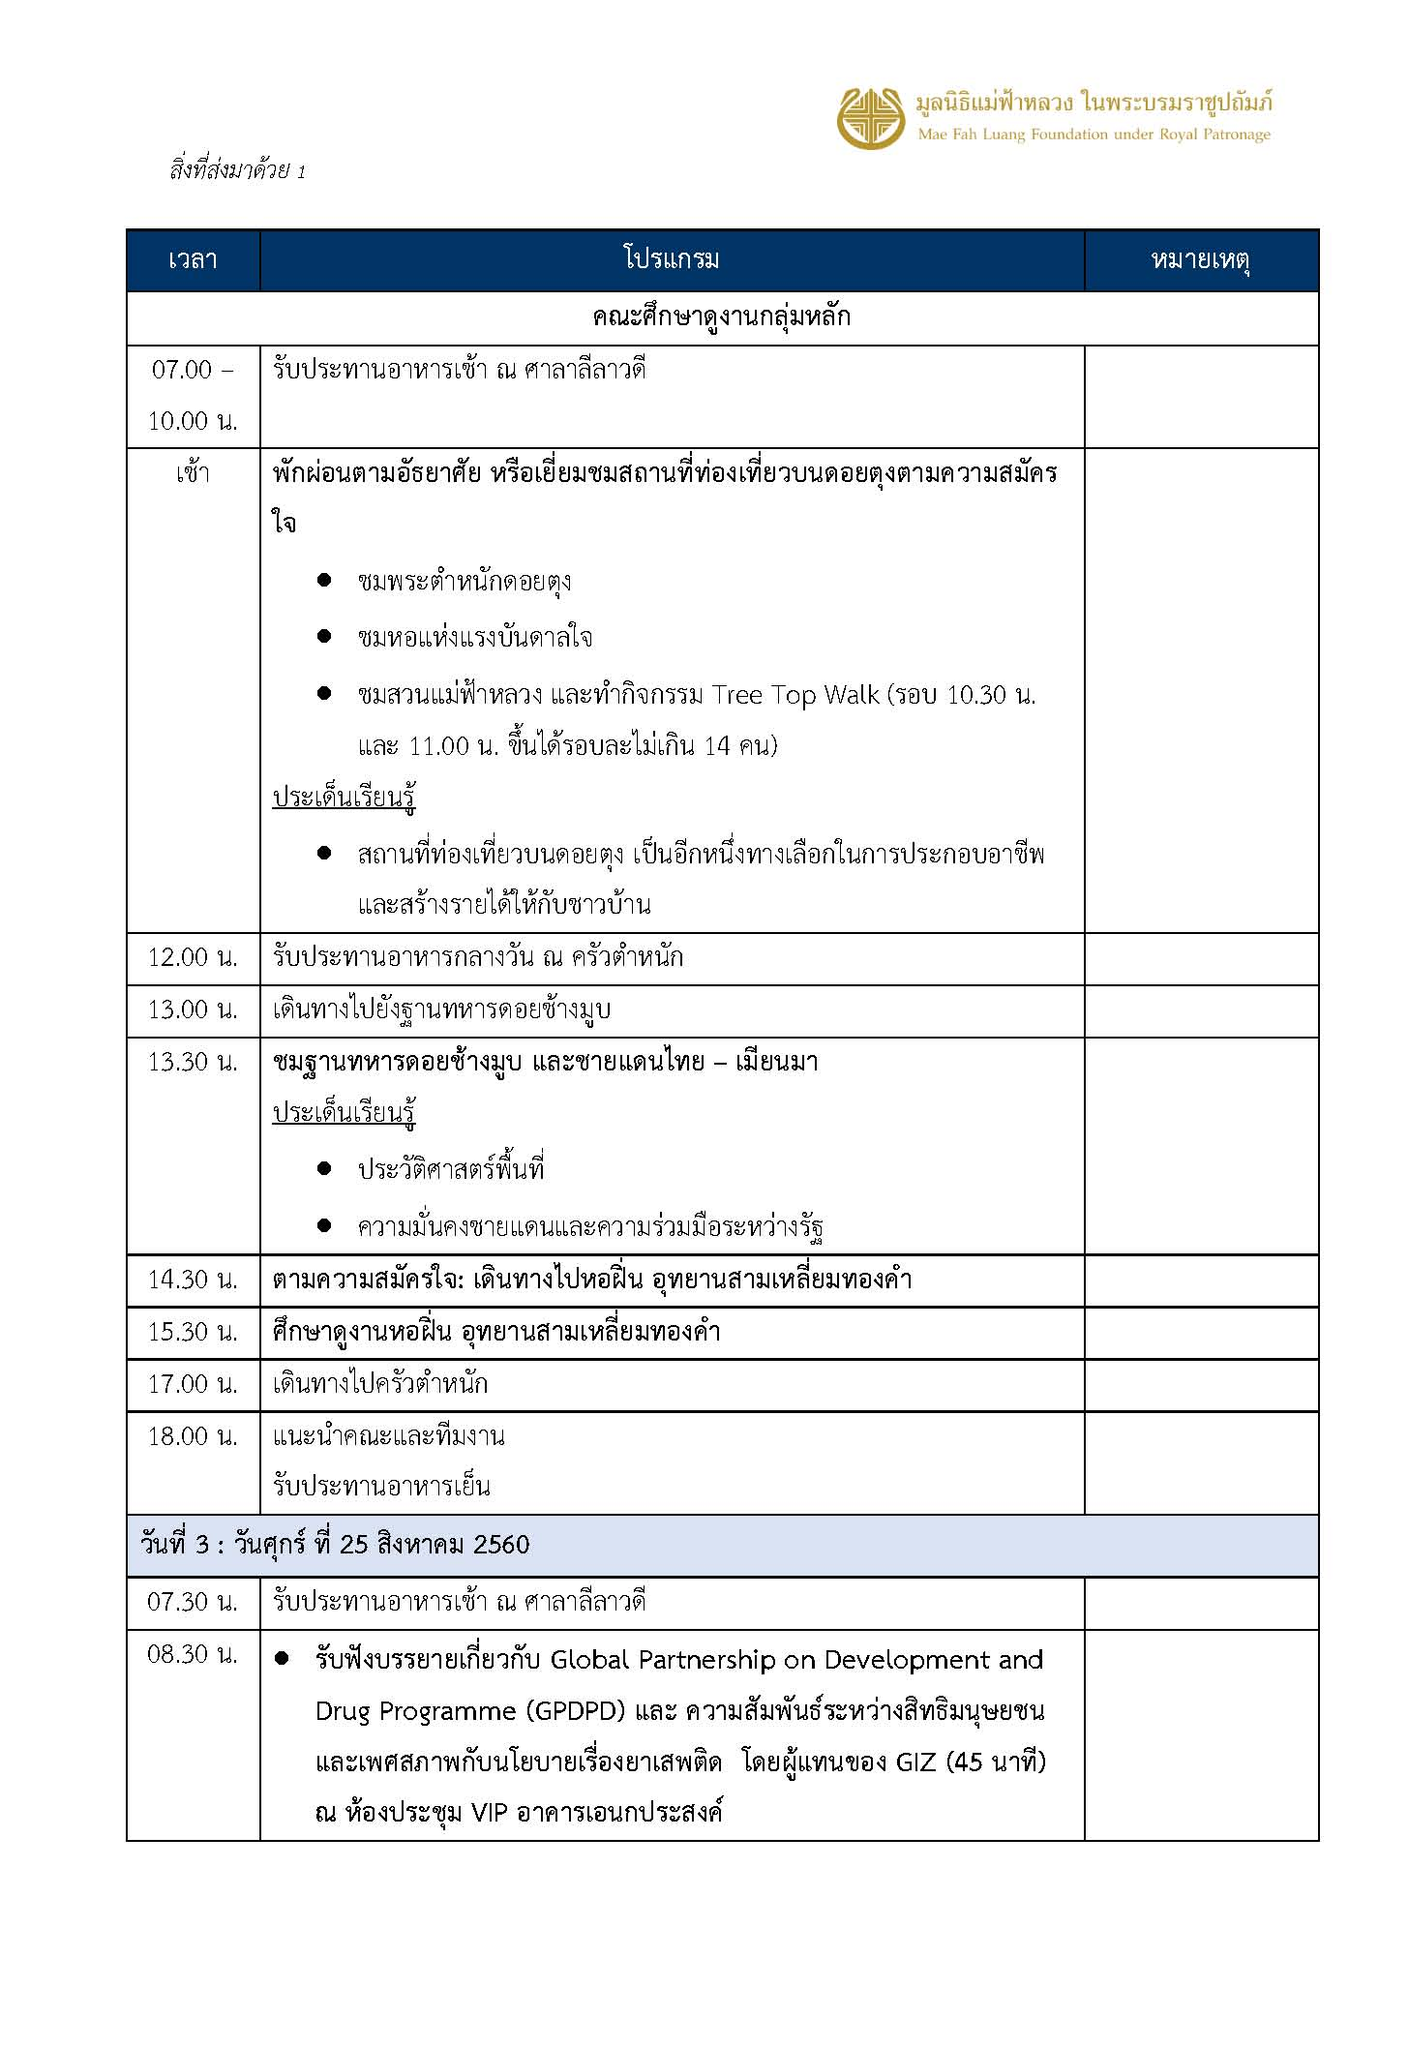

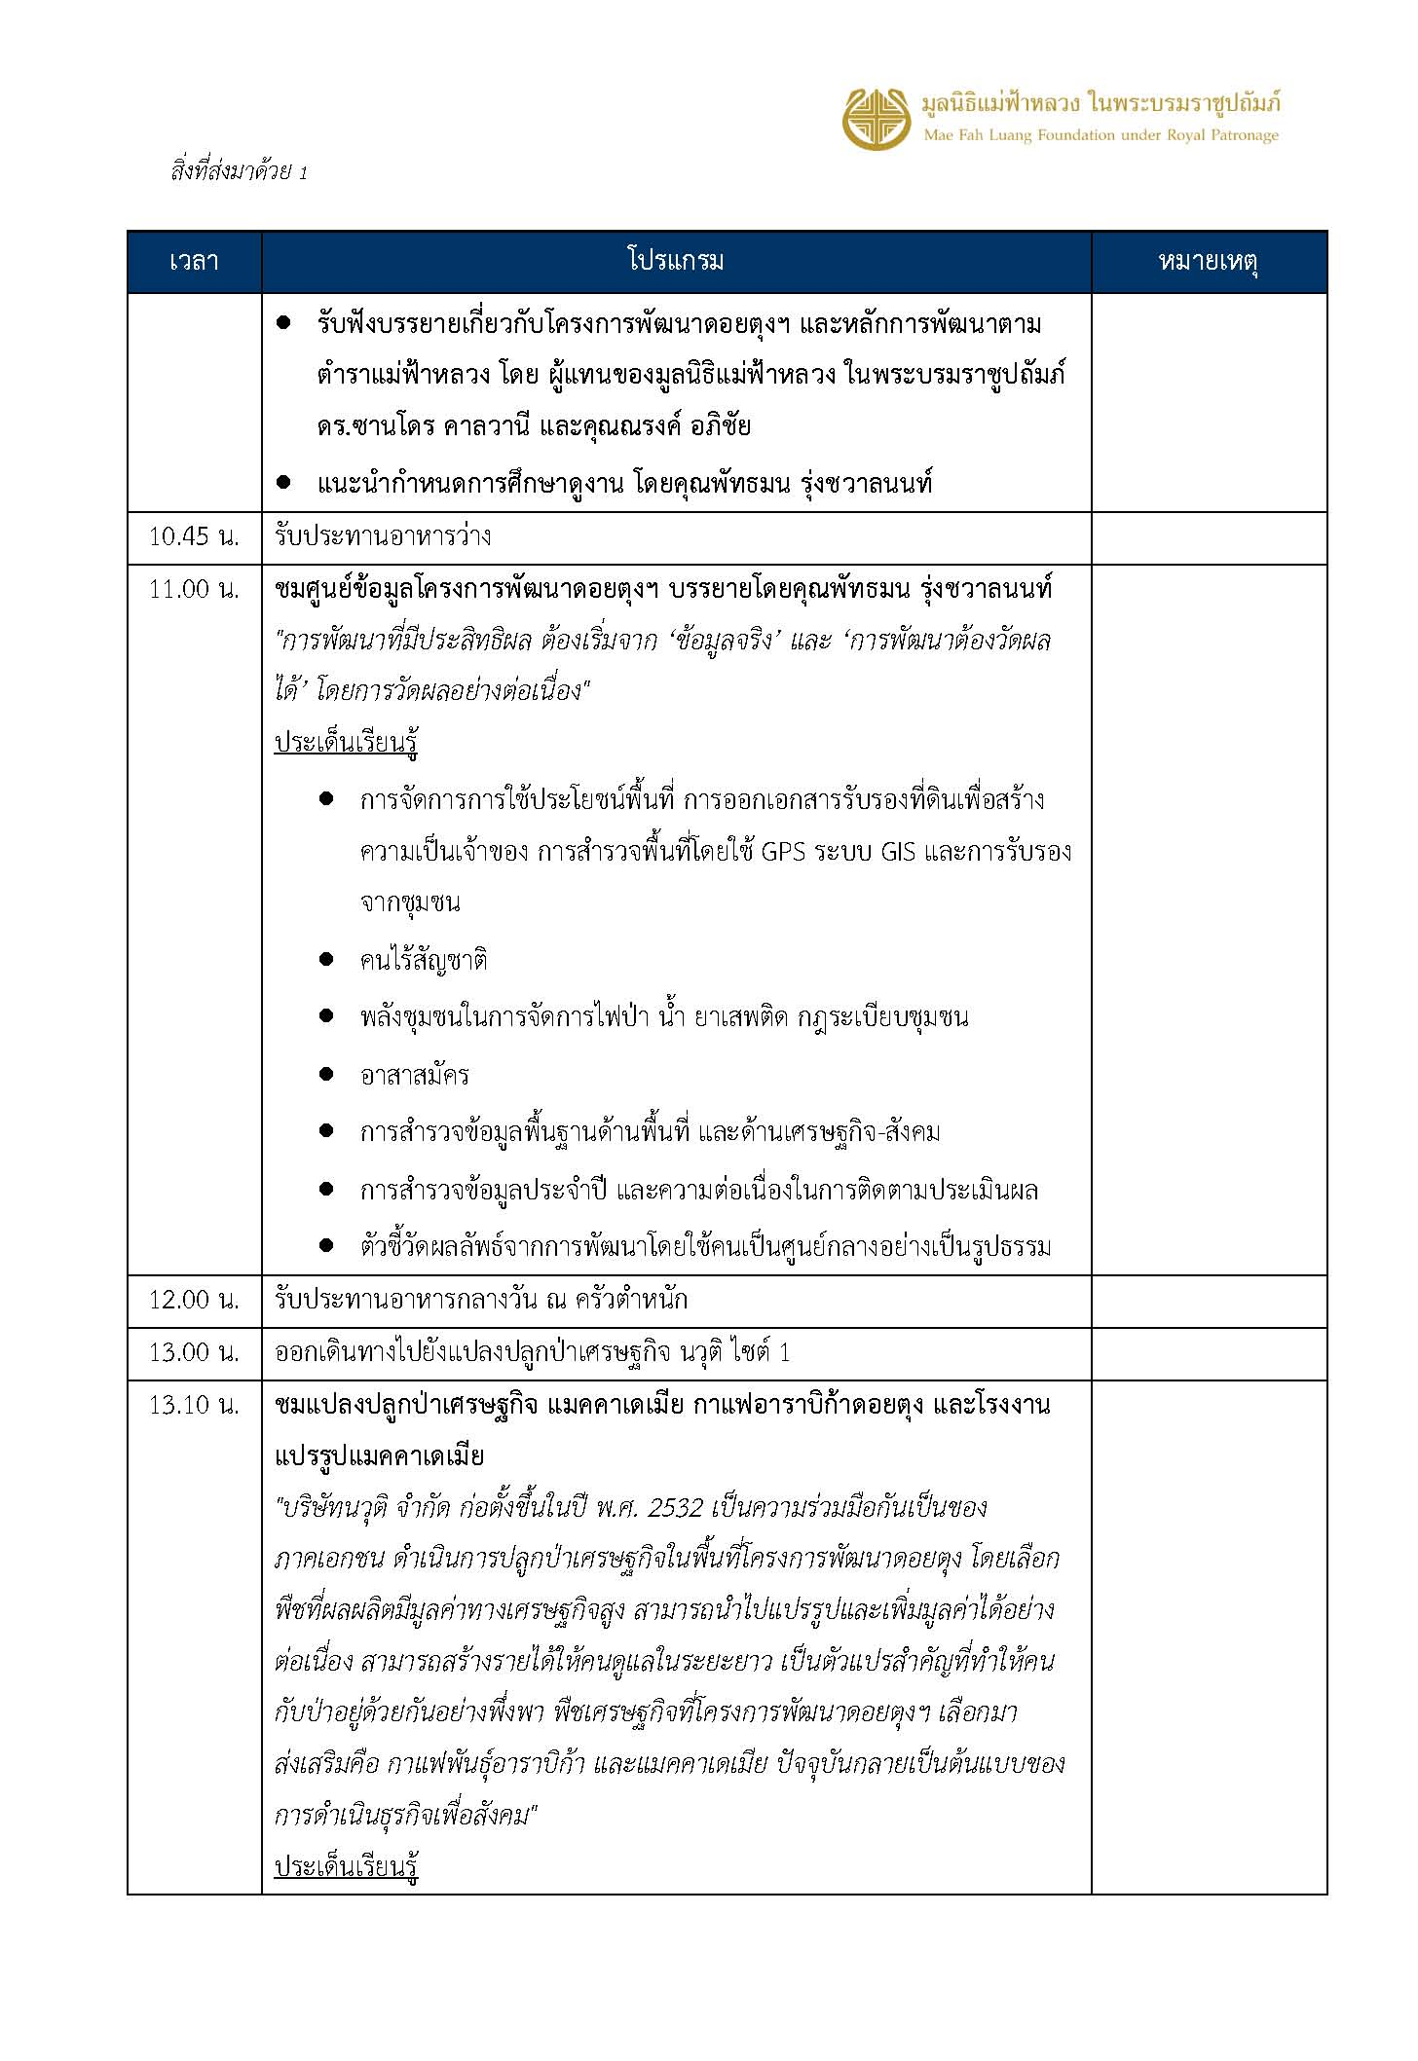

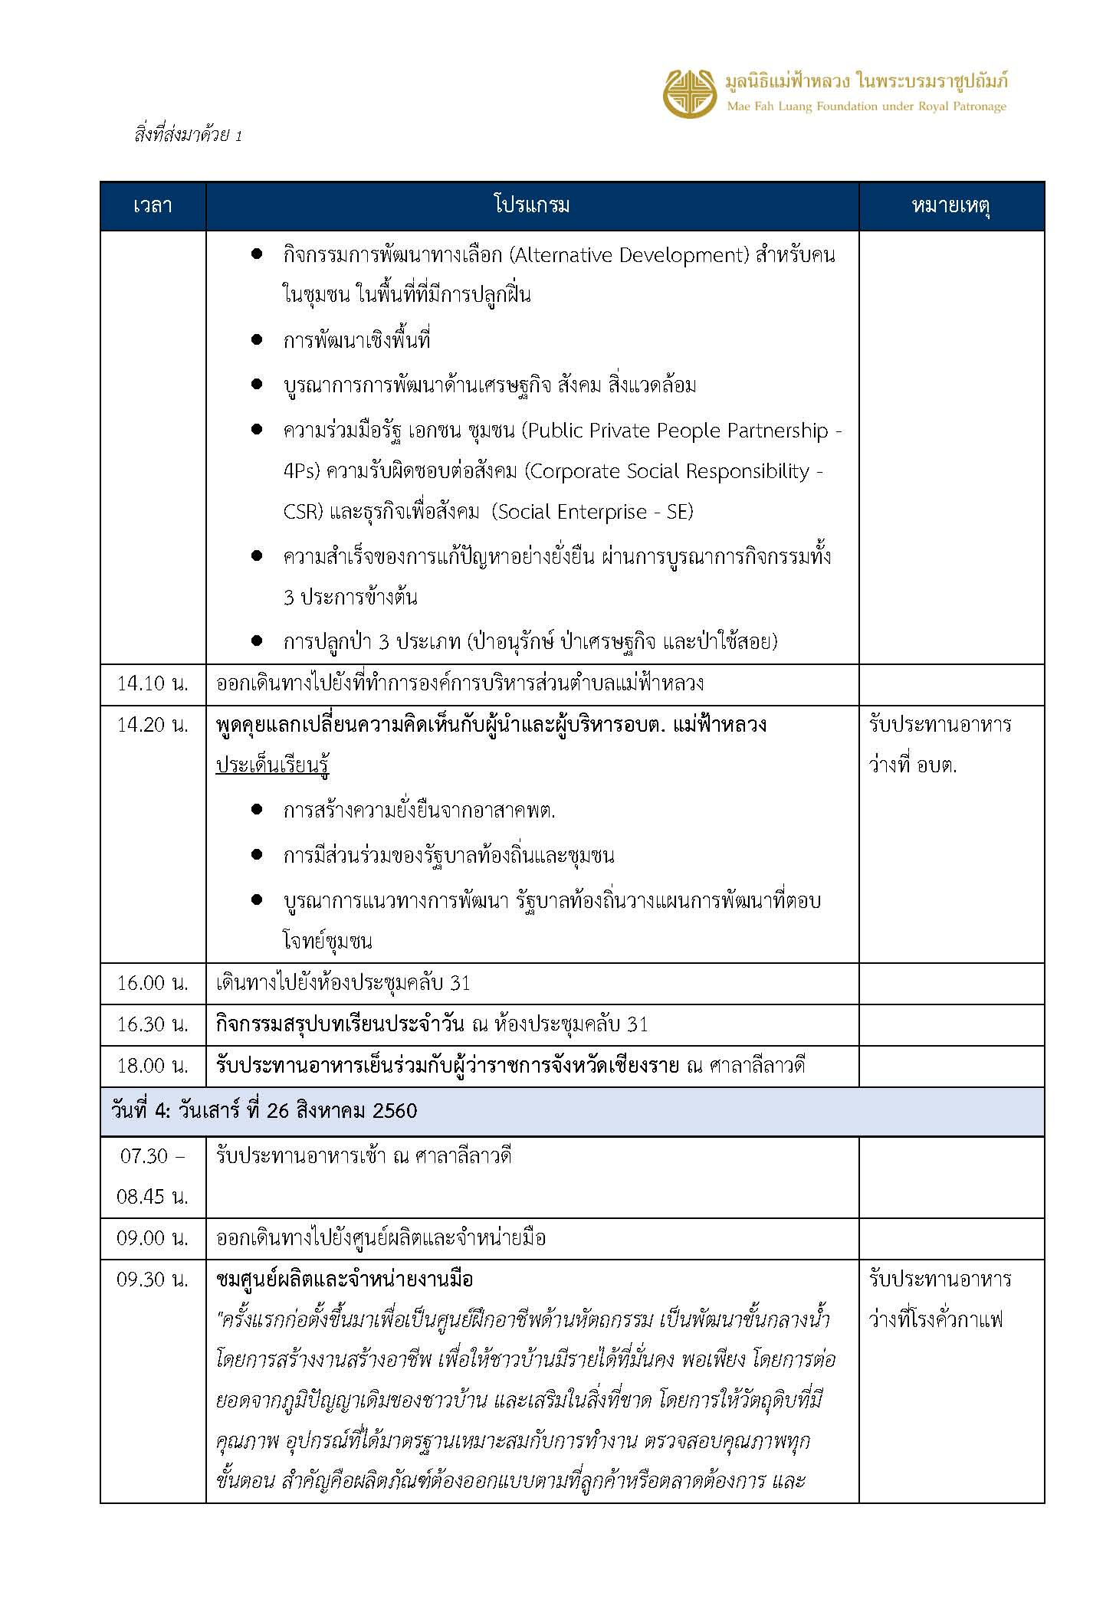

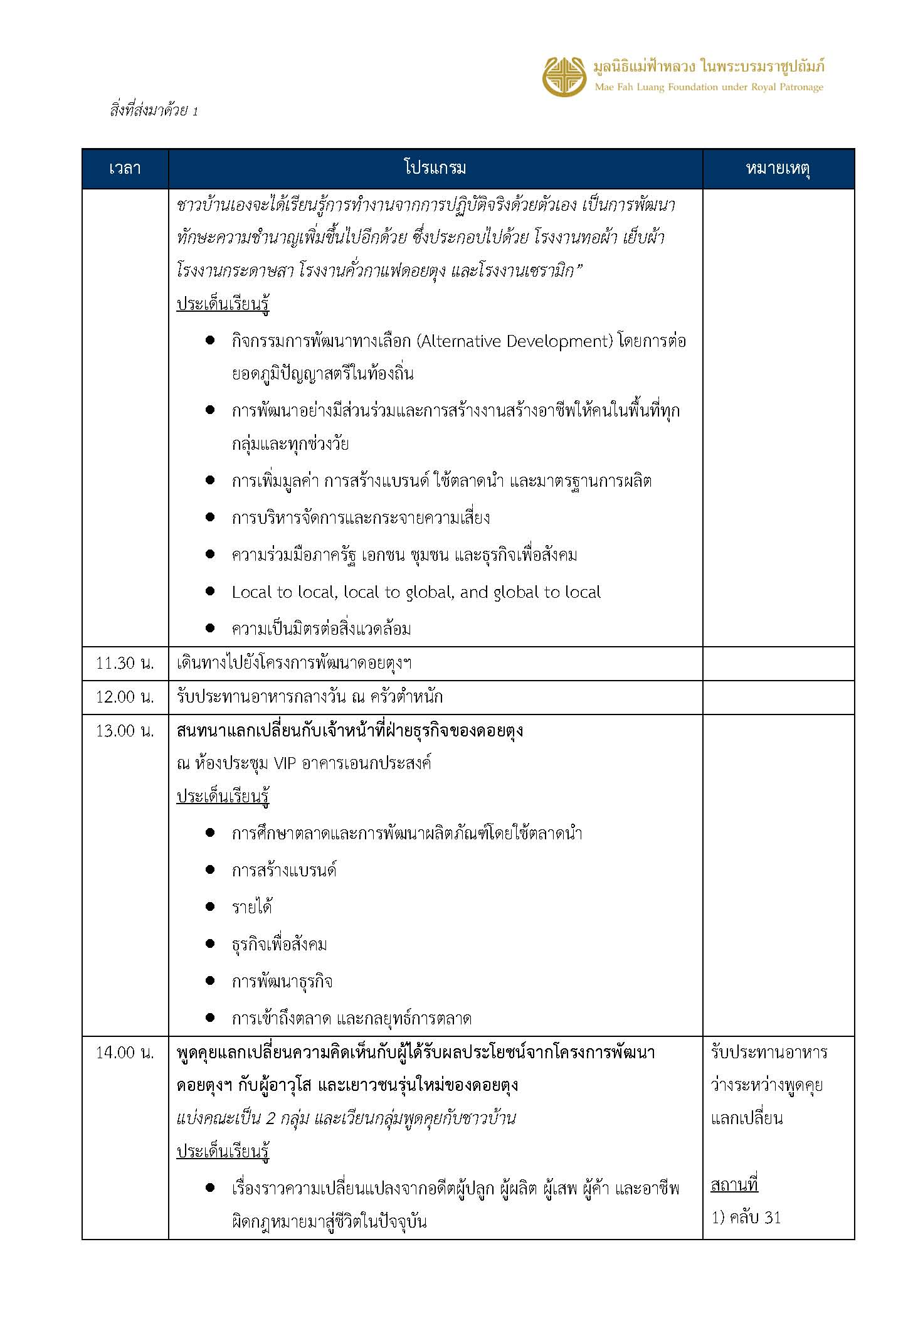

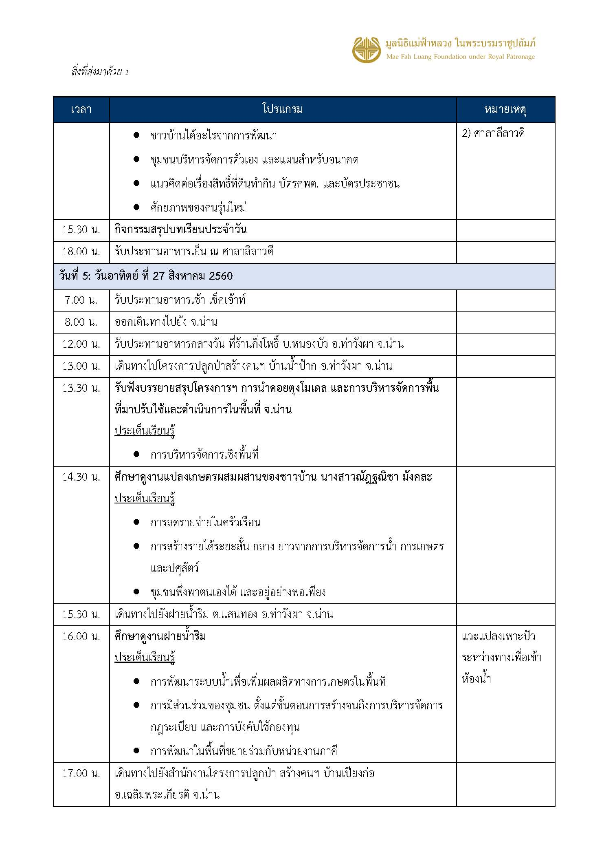

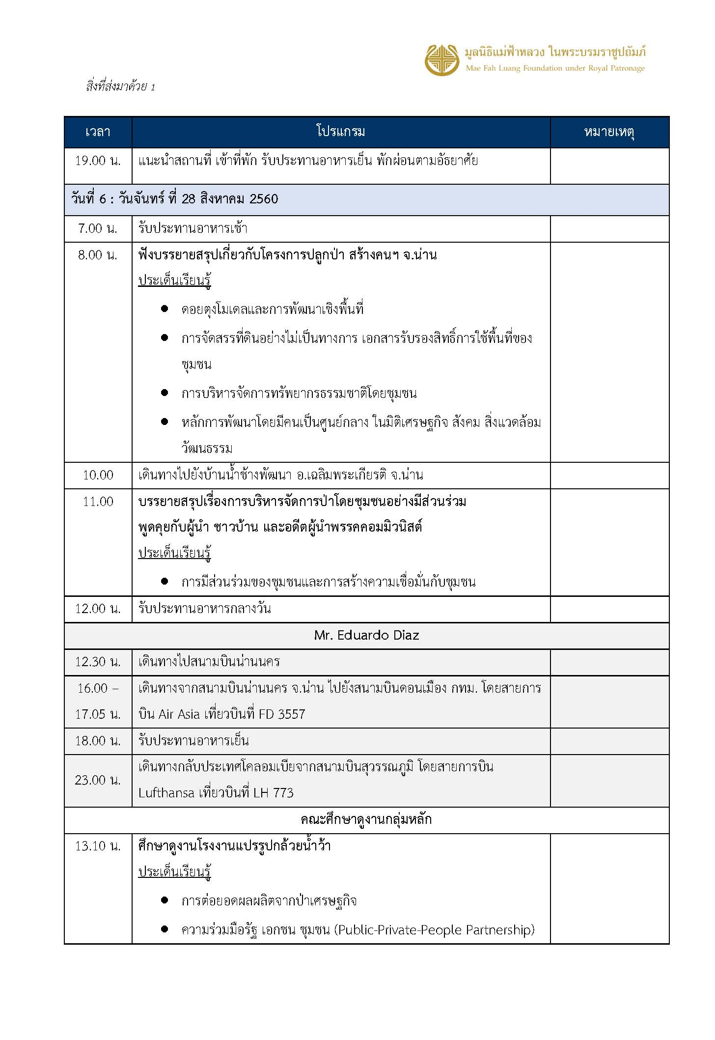

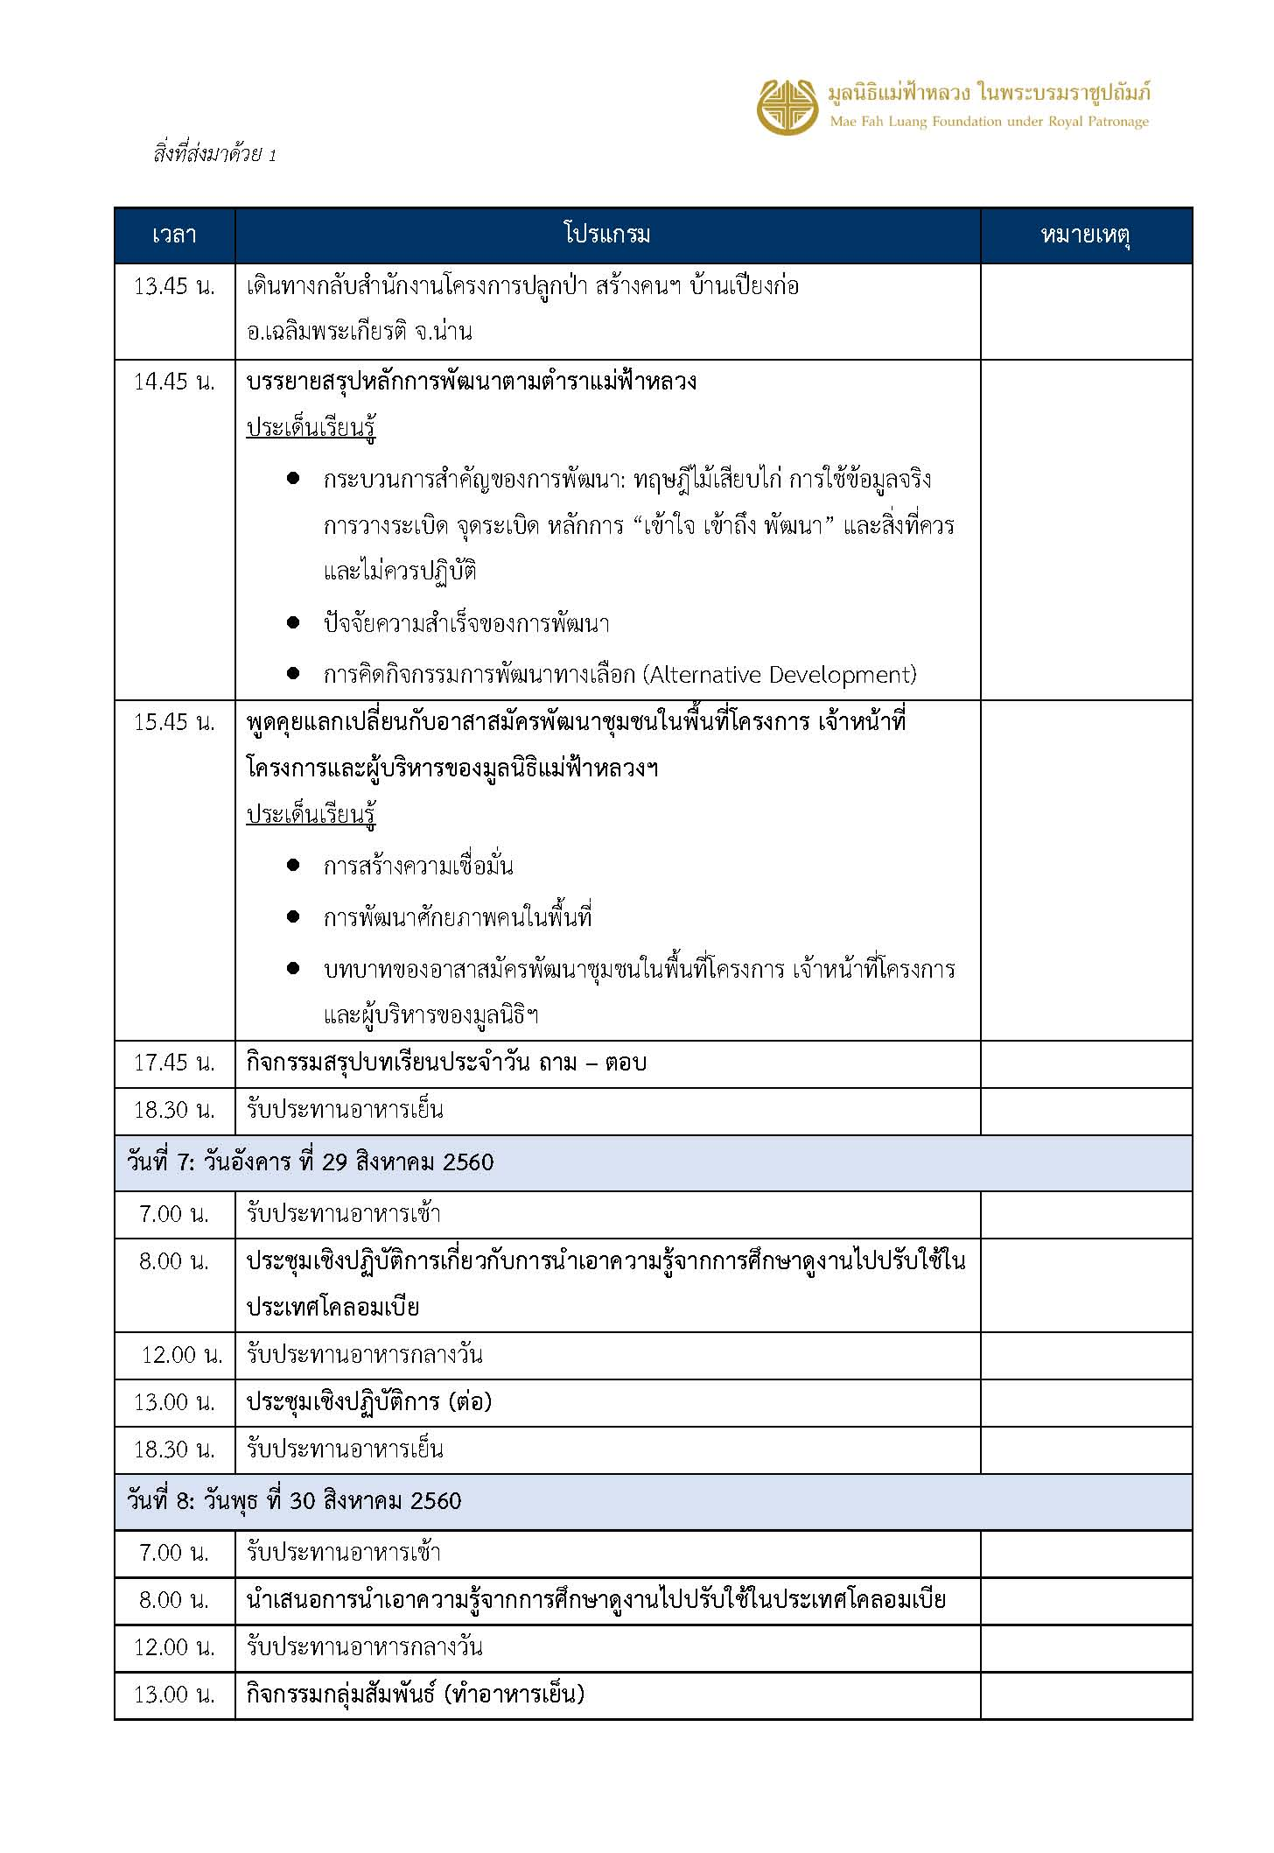

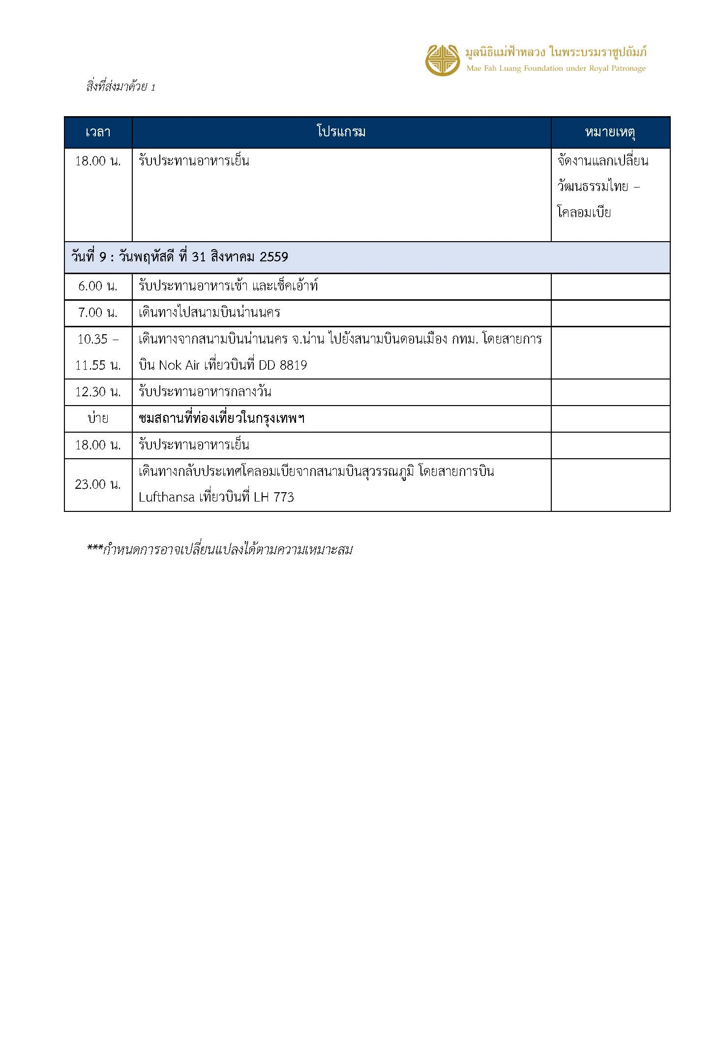

รายชื่อคณะโคลัมเบีย
 |  |  |  |  |  |  |  |  |  |  |  |  |  |  | As of 18 AUG 2017
List of Participants
Field Trip and Workshop on Alternative Development in Thailand
21-31 August 2017
No. | Level | Sector | Title (estado civil) | Name (Nombre) | Surname (apellido) | photo | Poisition/Organization | Organization | Institutional Function | Passport number | Date of Birth (fecha nac.) | Date of Issue (fecha de expedicion) | Date of Expiry (fecha de venc.) | Traveling remark | Room list in Nan
1 | Central | Post conflict | Mr. | Eduardo | Diaz Uribe | 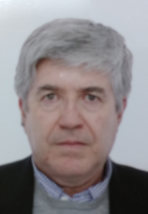 | Director for Illicit Crops Substitution | Direction for Illicit Crops Substitution - High Counseling for the Post Conflict, Human Rights and Security | The agency is responsible for the implementation of activities related to the peace treaty that refers to the illicit crop substitution. In the political system it is located at the presidency office. Eduardo Diaz Uribe was formerly Minister for Health and Education amongst other functions. | PO 050158 | 1952-10-31 | 2013-01-28 | 2023-01-28 | 24 Aug 2017 BKK-CEI 19:00 28 Aug 2017 Nan-BKK 16:00 Bogota 23:00 | Single-VIP
2 | Central | Post conflict | Ms. | Claudia Paola | Salcedo Vasquez |  | Adviser | Direction for Illicit Crops Substitution - High Counseling for the Post Conflict, Human Rights and Security | See above. Claudia Salcedo Vásquez is expert in human rights and international human rights law. | AQ 435450 | 1984-11-27 | 2015-01-15 | 2025-01-14 | 24 Aug 2017 BKK-CEI 19:00 | No.2, 8,24
3 | Central | Environment | Mr. | Martin Camilo | Perez Lara |  | Specialized Professional - Climate Change Mitigation Group | Ministry of Environment and Sustainable Development-MADS (Spanish Acronym) | The Division of Climate Change is in charge of climate change issues under MADS. Division of Climate Change is subordinated to the Vice-Ministers Department within the Ministry. REDD+ National Strategy is part of Climate Change issues. Martin Perez Lara is forestry engineer and an expert for climate change, since 2010 in the division of the MADS. | AR 974600 | 1985-09-04 | 2015-12-04 | 2025-12-03 | 23 Aug BKK-CEI 19:00 31 Aug Nan-BKK 10:35/ Bogota 23:00 | No. 3,4,22
4 | Central | Environment | Mr | David Fernando | Urrego Hernandez | 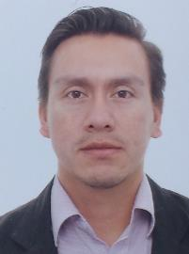 | Specialized Professional - Direction of Forests, Biodiversity and Ecosystem Services | Ministry of Environment and Sustainable Development-MADS (Spanish Acronym) | This MADS's division is in charge of the implementation of forest management policies. It developes, evaluates and fosters policies for the conservation, recovery, governance and sustainable use of the country's biodiversity and (strategic) ecosystems. It is subordinated to the Vice-Ministers Department within the Ministry. | AR533429 | 1986-03-16 | 2015-09-09 | 2025-09-08 | 23 Aug BKK-CEI 19:00 31 Aug Nan-BKK 10:35/ Bogota 23:00 | No. 3,4,22
5 | Central | Justice | Ms. | Gloria Patricia | Crispín Amorocho |  | Deputy Director of Control and Supervision of Chemical and Narcotic Substances | Ministry of Justice and Law | This division is part of the Ministry of Justice and Law and advises on drug policy making and strategies. Gloria coordinates national and international operations to imporve the control on chemical substances used in drug production. | PO 057710 | 1983-07-31 | 2017-08-17 | 2018-08-17 | 23 Aug BKK-CEI 19:00 31 Aug Nan-BKK 10:35/ Bogota 23:00 | No.5, 13
6 | Central | Post conflict/Agriculture | Mr. | Carlos Hernando | Alvarez Martinez | 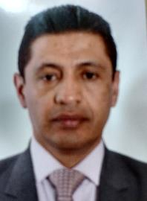 | Deputy Director of Environmental and Forest Projects-Project Structuring Department | Agency for the Renewal of the Territory-ART - Ministry of Agriculture and Rural Development | The ART is in charge of the coordination of the national and regional entities for their activities in rural areas that have been affected by the armed conflict, through the implementation of "Territorial Renewal Plans“ that will foster the economic and social recovery of these areas. ART is operating since the beginning of 2017 and aims at fostering public goods and services in areas that are affected by the armed conflict. Main goals are to raise participation of the communities and to strengthen the institutionalization of the local entities. The Project Structuring Department defines the outlines, parameters and criteria in order to determine the technical, financial, environmental and legal structure of the territorial intervention projects. Also this department proposes models for the operations. | AM 576502 | 1968-10-30 | 2010-10-21 | 2020-10-20 | 23 Aug BKK-CEI 19:00 31 Aug Nan-BKK 10:35/ Bogota 23:00 | No.6,7,11,12
7 | Central | Agriculture | Mr. | Alexander | Rivera Alvarez | 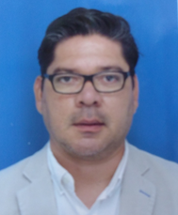 | National Coordinator - Formalize for Substitution Program | National Land Agency-ANT (Spanish Acronym)- Ministry of Agriculture and Rrual Development | In charge of the implementation of the formalization strategy for land tenure being a relevant component for AD and rural development. Close cooperation with ART. Land registry agency which carries out the land access programs with the criteria of equitable distribution amongst agricultural workers in order to secure the improvement of their incomes. Also it fosters capacity building for the formalization and regulation of land rights amongst rural and ethnical communities or territorial entities. | AR 508949 | 1979-07-10 | 2015-09-07 | 2025-09-06 | 23 Aug BKK-CEI 19:00 31 Aug Nan-BKK 10:35/ Bogota 23:00 | No.6,7,11,12
8 | International Cooperation | Alternative Development-AD | Ms. | Ivonne Paola | Venegas Posada | 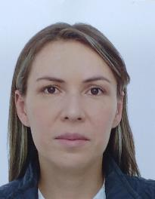 | Field Supervisor | UNODC-Colombia | Ivonne is in charge of two pilot projects funded by GPDPD. These projects have a REDD+ and AD approach. The projects seek to strengthen economic activities (Cocoa in Putumayo Region, Silvopastoral in Caquetá Region) and also seek to establish natural forest conservation accords with the peasants that are going to be in the projects. UNODC is going to work in these projects with local organizations and the project got approval from MADS for the implementation on 11.05.2017. | AT 898132 | 1979-10-26 | 2017-06-08 | 2027-06-08 | 23 Aug BKK-CEI 19:00 31 Aug Nan-BKK 10:35/ Bogota 23:00 | No.2, 8,24
9 | International Cooperation | Environment | Mr. | Raúl | Gómez Peña |  | Adviser REDD+ | GIZ REDD+ Program (Guaviare) | Raúl Gómez Peña is environmental specialist in the region of Guaviare. | AT 887886 | 1974-05-13 | 2017-06-05 | 2027-06-05 | 23 Aug BKK-CEI 19:00 31 Aug Nan-BKK 10:35/ Bogota 23:00 | No. 9,23
10 | Regional | Environment | Mr. | Sergio Ivan | Niño Hernandez | 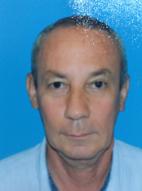 | Coordinator for Special Management Areas. Deputy Direction of Natural Resources | Corporación autónoma regional de la Frontera Nororiental (CORPONOR) | Environmental Authority in "Catatumbo" Region in the department of Santander del Norte. The entity is in charge of the administration of parks and forest areas of the department. In this context it realizes projects to fight desertification and to improve the quality of soils through reforestation. GPDPD is not supporting pilot projects in that region; however, this is a region with coca cultivation as a deforestation driver and where REDD+ Program is working. | AQ 935373 | 1961-08-18 | 2015-05-07 | 2025-05-06 | 23 Aug BKK-CEI 19:00 31 Aug Nan-BKK 10:35/ Bogota 23:00 | No.10,14,15
11 | Regional | Environment | Mr. | Darwin Andres | Florez Castañeda |  | Coordinator of the Unit for Agriculture and Environment Management | Municipality of Cartagena del Chairá | Municipality of the department Caquetá which consists in major parts of tropical forest. | AR 271480 | 1987-04-01 | 2015-07-16 | 2025-07-15 | 23 Aug BKK-CEI 19:00 31 Aug Nan-BKK 10:35/ Bogota 23:00 | No.6,7,11,12
12 | Regional | Environment | Mr. | Luis Alexander | Mejia Bustos | 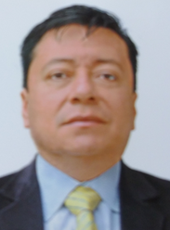 | Director | Corporación para el Desarrollo Sostenible del Sur de la Amazonia (CORPOAMAZONÍA), Ministry of?? Or does it a stand alone institute? | Environmental Authority in Putumayo Department. This entity will be a partner in the implementation of a pilot project in Putumayo (in case GIZ can implement the project). It is also in charge of the departments of Caquetá and Amazonas. Putumayo is amongst the most affected areas of the armed conflict. The entity develops projects of reintegration and employment of the internally displaced persons/communities. | AS 419077 | 1973-06-15 | 2016-05-10 | 2026-05-10 | 23 Aug BKK-CEI 19:00 31 Aug Nan-BKK 10:35/ Bogota 23:00 | No.6,7,11,12
13 | National/regional | Environment | Ms. | Diana | Castellanos Méndez | 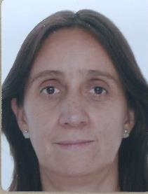 | Director of Amazon Region | Natural National Parks | Responsible of Amazon Region in National Natural Parks. 59 natural areas belong to the Systems of National Natural Parks, which represents 14,268,224 hectares (142,682 km2) of the country’s total surface area; 11. 27% of this is continental and 1.5% of it is marine area. Additionally, 26 of these areas are inhabited by indigenous and Afro-Colombian communities. | AQ 408607 | 1963-04-20 | 2015-01-08 | 2025-01-07 | 23 Aug BKK-CEI 19:00 31 Aug Nan-BKK 10:35/ Bogota 23:00 | No.5, 13
14 | Regional | Research on agriculture | Mr. | Salvador | Rojas Gonzalez | 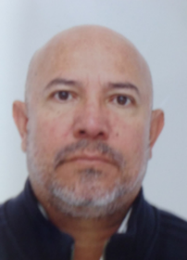 | Researcher on Permanent crops | Corporación Colombiana de Investigación Agropecuaria, (CORPOICA),Meta department | CORPOICA is a non-profit decentralized public-private entity funded by the private and the public sector. Its major objective is research on agriculture technology and innovation, as well as to transfer technical innovation to the agricultural sector. | AT 103209 | 1961-02-22 | 2016-09-12 | 2026-09-12 | 23 Aug BKK-CEI 19:00 31 Aug Nan-BKK 10:35/ Bogota 23:00 | No.10,14,15
15 | Local | Local Government | Mr | José Uirio | Pachón Paez | 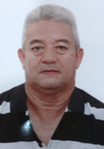 | Councelor | Council of Puerto Rico Municipality | ELSAS Meta is a REDD+ Pilot project that is partly funded by GPDPD. The project is located in the Meta Department and seeks to get accords for the sustainable management of natural forests through incentives for sustainable production. | AT 893629 | 1959-02-25 | 2017-06-07 | 2027-06-07 | 23 Aug BKK-CEI 19:00 31 Aug Nan-BKK 10:35/ Bogota 23:00 | No.10,14,15
16 | Pilot Project-Peasant´s Leader | Community | Mr. | Hermes Jaime | Carrera Rodriguez | 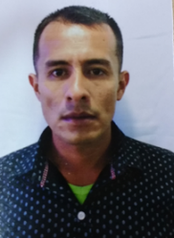 | Peasant leader - Asoparaiso | Peasant leader Pilot Project Assai - Putumayo | The person is one of the farmers in Assai Project. This project is supported by GPDPD and will be implemented by REDD+ directly in Putumayo region. | AT 899640 | 1984-11-19 | 2017-06-08 | 2027-06-08 | 23 Aug BKK-CEI 19:00 31 Aug Nan-BKK 10:35/ Bogota 23:00 | No.16,18,20
17 | Pilot Project-Peasant´s Leader | Community | Ms. | Enilce | Bernal Bastidas | 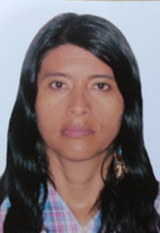 | Peasant Leader | Peasant leader Pilot Project Assai - Putumayo | The person is one of the farmers in Assai Project. This project is supported by GPDPD and will be implemented by REDD+ directly in Putumayo region. | AT986471 | 1977-01-17 | 2017-07-11 | 2017-04-11 | 23 Aug BKK-CEI 19:00 31 Aug Nan-BKK 10:35/ Bogota 23:00 | No. 17,19.21
18 | Pilot Project-Peasant´s Leader | Community | Mr. | Jesus Arbey | Guerrero Ruales | 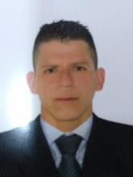 | Peasant Leader | Peasant leader - Pilot Project UNODC Putumayo (Cocoa) | The cocoa bean cultivation in agroforestry systems in this project is supported by GPDPD and implemented by UNODC Colombia. | AT 901432 | 1982-07-10 | 2017-06-09 | 2027-06-09 | 23 Aug BKK-CEI 19:00 31 Aug Nan-BKK 10:35/ Bogota 23:00 | No.16,18,20
19 | Pilot Project-Peasant´s Leader | Community | Ms. | Cenaida Lucely | Ruales Cardenas |  | Peasant Leader | Peasant leader - Pilot Project UNODC Putumayo (Cocoa) | The cocoa bean cultivation in agroforestry systems in thism project is supported by GPDPD and implemented by UNODC Colombia. | AT 901433 | 1987-02-14 | 2017-06-09 | 2027-06-09 | 23 Aug BKK-CEI 19:00 31 Aug Nan-BKK 10:35/ Bogota 23:00 | No. 17,19.21
20 | Pilot Project-Peasant´s Leader | Community | Mr. | Jairo | Santanilla Cuellar | 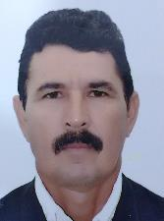 | Peasant Leader | Peasant leader - Pilot Project UNODC Caquetá (Silvopastoral) | Silvopastoral system: Area where locals practice combining forestry and grazing of domesticated animals in a mutually beneficial way. The strenghtening of these systems is the aim of that pilot project, which is implemented by UNODC and supported by GPDPD. | AT 908851 | 1961-07-01 | 2017-06-12 | 2027-06-12 | 23 Aug BKK-CEI 19:00 31 Aug Nan-BKK 10:35/ Bogota 23:00 | No.16,18,20
21 | Pilot Project-Peasant´s Leader | Community | Ms. | Senaida | Arias Tabares | 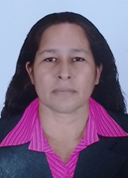 | Peasant Leader | Peasant leader - Pilot Project UNODC Caquetá (Silvopastoral) | Silvopastoral system: Area where locals practice combining forestry and grazing of domesticated animals in a mutually beneficial way. The strenghtening of these systems is the aim of that pilot project, which is implemented by UNODC and supported by GPDPD | AT 908850 | 1975-03-28 | 2017-06-12 | 2027-06-12 | 23 Aug BKK-CEI 19:00 31 Aug Nan-BKK 10:35/ Bogota 23:00 | No. 17,19.21
22 | International Cooperation | Development | Mr. | Nicolas | Salazar Godoy |  | Human rights consultant | World Bank | Strategy of the World Bank Group in Colombia: The Country Partnership Framework (Fiscal Year 2016-21) aims to support the government's development goals and guarantee the quality of the World Bank Group's (WBG) financial, knowledge and convening services to respond to the specific development needs of Colombia. The program supports the government under three strategic pillars 1)Fostering Balanced Territorial Development; 2)Enhancing Social Inclusion and Mobility through Improved Service Delivery; and 3)Supporting Fiscal Sustainability and Productivity.Colombia is IBRD’s 7th largest Bank borrower with US$9.5 billion in outstanding debt. The active portfolio includes 13 IBRD credit operations and 2 Global Environment Facility (GEF) projects with net commitments of close to US $ 3.6 billion. Colombia also has a considerable Trust Fund portfolio with US$33 million represented in a variety of sectors. | AT 139707 | 1986-10-10 | 2016-09-22 | 2026-09-22 | 23 Aug BKK-CEI 19:00 31 Aug Nan-BKK 10:35/ Bogota 23:00 | No. 3,4,22
23 | International Cooperation | Environment | Mr. | Héctor Fabio | Santos Duarte |  | Adviser GPDPD/REDD+ | GIZ GPDPD/REDD+ | Advisor for the coordination and joint implementation of the pilot projects of the GIZ “Global Partnership on Drug Policies and Development (GPDPD)” and the GIZ Project "Reducing emissions from deforestation and forest degradation/REDD+ in Colombia. | AO 826959 | 1983-01-12 | 2013-07-25 | 2023-07-25 | 23 Aug BKK-CEI 19:00 31 Aug Nan-BKK 10:35/ Bogota 23:00 | No. 9,23
24 | International Cooperation | Development | Ms. | Patawee | Chotkirativech |  | GPDPD Projectj Coordinator | GIZ |  | AA 7418499 | 1984-10-15 | 2017-04-05 | 2022-04-04 | 24 Aug 2017 BKK-CEI 19:00 31 Aug Nan-BKK 10:35 | No.2, 8,24
25 | Photographer | Photographer | Mr. | Piyawat | Usaha |  |  |  |  |  |  |  |  | 24 Aug 2017 BKK-CEI 19:00 31 Aug Nan-BKK 10:35 | Can share room with Thai translator or stay in tent

ผังห้องพัก DTL
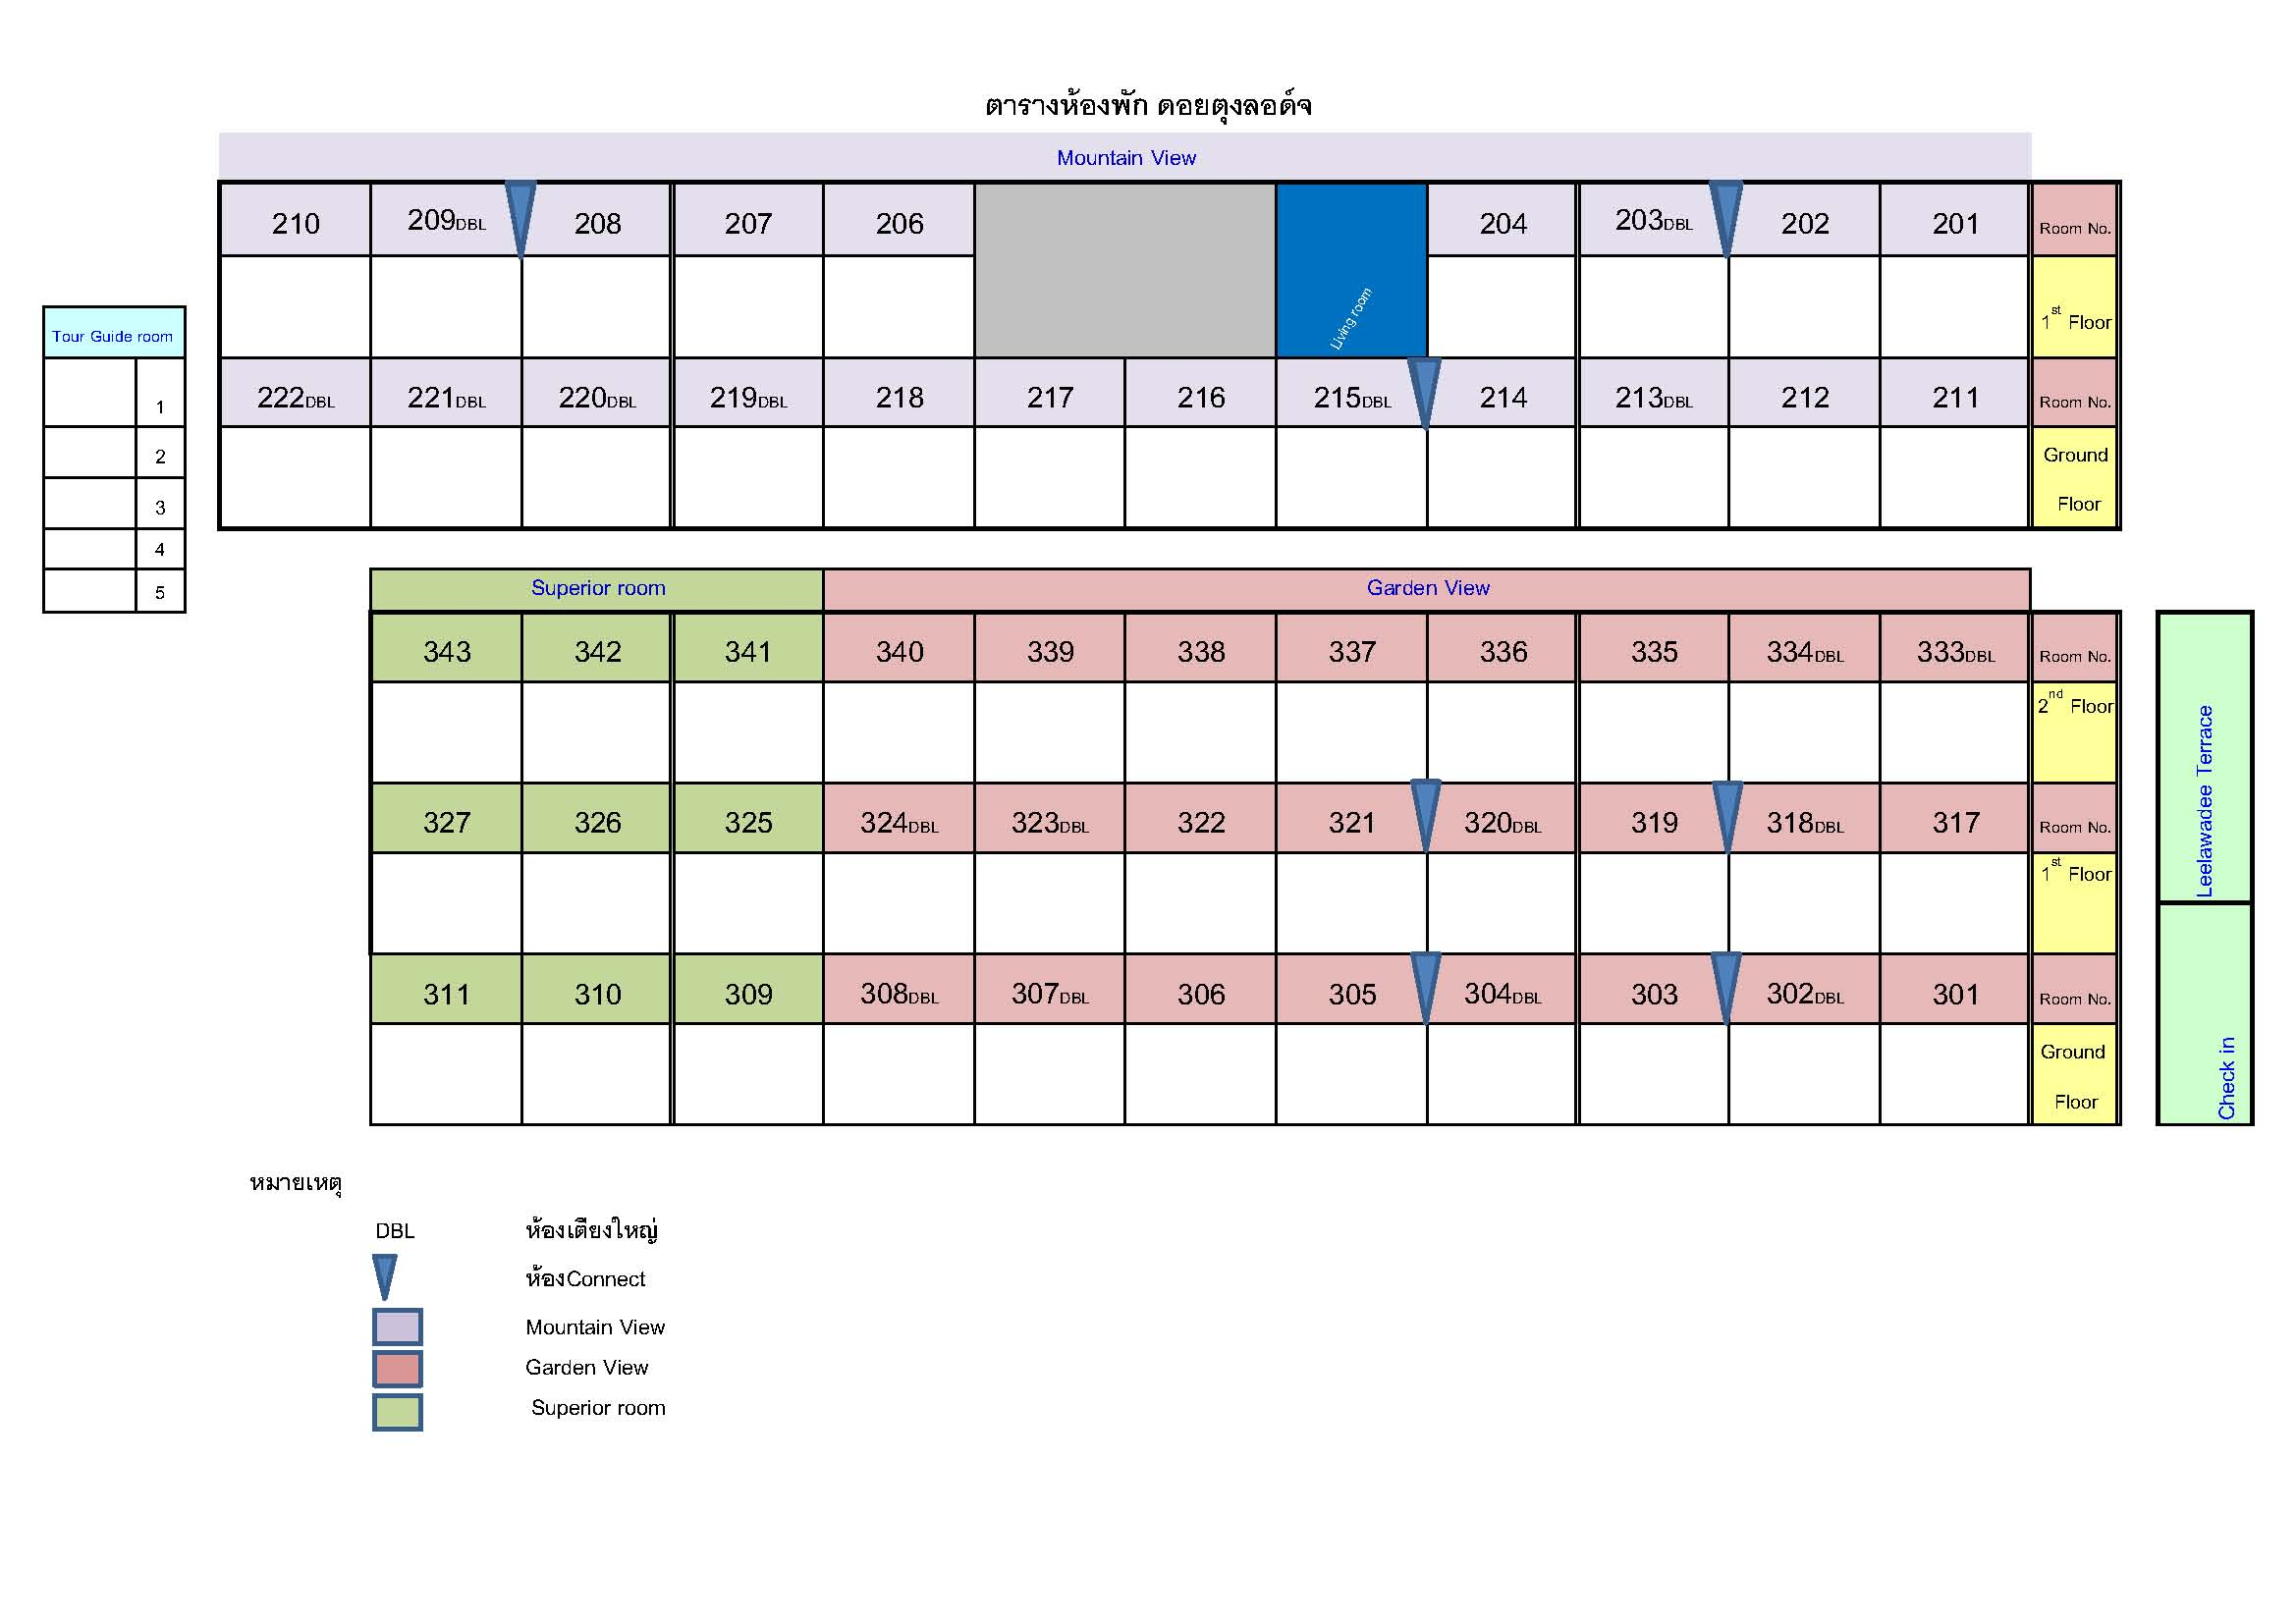

ผังบ้านพักเปียงก่อ
คณะผู้ปฏิบัติงานโครงการพัฒนาทางเลือกในการดำรงชีวิตที่ยั่งยืนจากประเทศโคลัมเบีย
ณ โครงการพัฒนาดอยตุง (พื้นที่ทรงงาน) อันเนื่องมาจากพระราชดำริ จ.เชียงราย
และโครงการปลูกป่าสร้างคน รักษาต้นน้ำ บรรเทาอุทภัย จ.น่าน ระหว่างวันที่ 27 – 31 สิงหาคม 2560 (จำนวน 41 คน)


 | No. | รายชื่อ
 | 1 | พี่เอิร์ต
 | 2 | พี่วุ้น
 | 3 | พี่นุย
 | 4 | พี่ฟิลด์
 | 5 | พี่นันท์

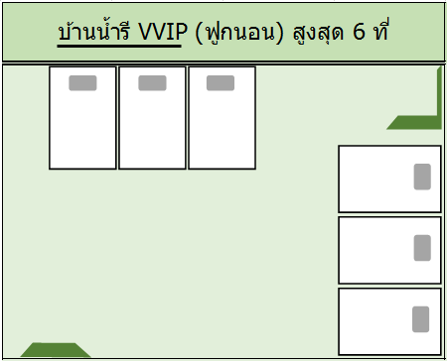

 | No. | Title | Name | Surname | Position
 | 1 | Ms. | Ivonne Paola | Venegas Posada | Field Supervisor | คนนี้ทำงานในฟิวด์ สนิทกับชาวบ้าน พี่เขาจะได้ไม่เขิน
 | 2 | Ms. | Senaida | Arias Tabares | Peasant Leader
 | 3 | Ms. | Cenaida Lucely | Ruales Cardenas | Peasant Leader
 | 4 | Ms. | Enilce | Bernal Bastidas | Peasant Leader


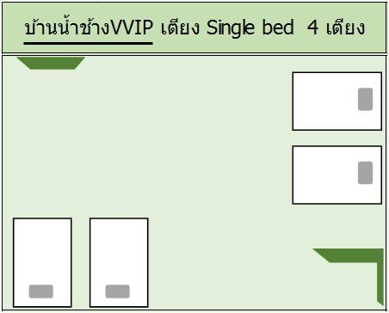
 | No. | Title | Name | Surname | Position
 | 1 | Ms. | Gloria Particia | Crispin Amorocho | Deputy Director of Control and Supervision of Chemical and Narcotic Substances
 | 2 | Ms. | Diana | Castellanos Méndez | Director Of Amezon Region
 | 3 | Ms. | Claudia Paola | Salcedo Vasquez | Adviser
 | 4 | Ms | Patawee | Chotkirativech | Project Coordinator GPDPD

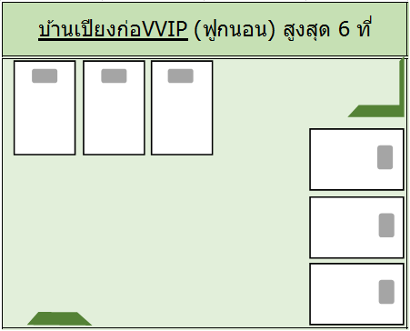
 | No. | Title | Name | Surname | Position | ตอนแรกบ้านเปียงก่อชื่อซ้ำบ้านน้ำช้างทั้งหลังค่ะ
 | 1 | Mr. | Martin Camilo | Perez Lara | Specialized Professional - Climate Change Mitigation Group | ชื่อผู้หญิงที่เหลือไม่มี เราขอเปลี่ยนเอาผุ้หญิงมานอนบ้านติดกันทั้งหมดค่ะ
 | 2 | Mr | David Fernando | Urrego Hernandez | Specialized Professional - Division of Forests, Biodiversity and Ecosystem Services | แล้วเอาผู้ชายไปไว้ที่บ้านเปียงก่อแทน
 | 3 | Mr. | Luis Alexander | Mejia Bustos | Director | สลับชื่อนิดหน่อยตามตำแหน่งนะคะ
 | 4 | Mr. | Nicolas | Salazar Godoy | Human rights consultant


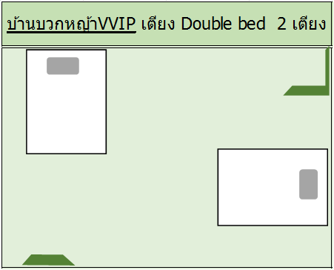
 | No. | Title | Name | Surname | Position
 | 1 | Mr. | Eduardo | Diaz Uribe | Director of Agency for Illicit Crops Substitution ( เดินทางกลับวันที่ 28 ส.ค. 60 )
 | 2 | คุณดุ๊ก |  |  | เดินทางมาน่าน วันที่ 29 ส.ค. 60 และเดินทางกลับ กทม. วันที่ 30 ส.ค. 60

 | บ้านนี้ได้ 6 แต่นอน 4
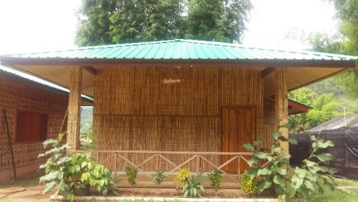
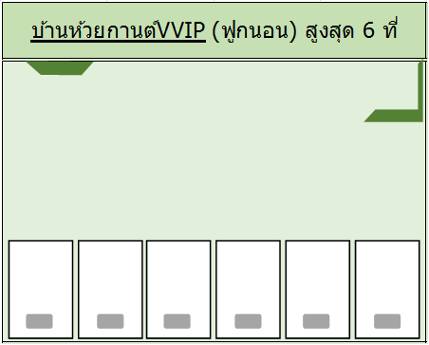
 | No. | Title | Name | Surname | Position
 | 1 | Mr. | Carlos Hernando | Alvarez Martinez | Deputy Director of Environmental and Forest Projects-Project Structuring Department
 | 2 | Mr. | Alexander | Rivera Alvarez | National Coordinator - "Formalize for Substitution" Program
 | 3 | Mr. | Darwin Andres | Florez Castañeda | Coordinator of the Unit for Agriculture and Environment Management
 | 4 | Mr. | Raúl | Gómez Peña | Adviser REDD+ | ถ้าย้ายได้ ขอเอาคนนี้ไปไว้บ้านหวายน้ำผึ้งแทน
 |  |  |  |  |  | ถ้าไม่ได้ ก็เอาตามนี้ค่ะ
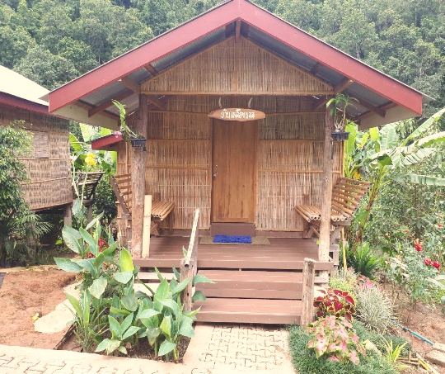
บ้านเหลืองนวล VIP
 | No. | Name
 | 1 | พี่ณรงค์


 | No. | Name
 | 1 | พี่ลิ้ม
 | 2 | น้องกู๋
 | 3 | น้องตุ๊ดตู่
 | 4 | น้องอาม


 | No. | Title | Name | Surname | Position
 | 1 | Mr. | Wilat | Panyaroj | MFLF cameraman (สื่อ)
 | 2 | Mr. | Samruai | Pengkrathok | MFLF cameraman (สื่อ)
 | 3 | Mr. | Piyawat | Usaha | GIZ photographer (สื่อ)


 | No. | Title | Name | Surname | Position
 | 1 | Mr. | Nuchachart | Hasunha | Interpreter
 | 2 | Mr. | Nathakorn | Haisirikul | Interpreter



 | No. | Title | Name | Surname | Position
 | 1 | โกมิน
 | 2 | ช่างภาพ

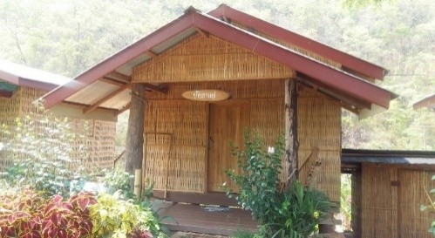
 | บ้านนี้ได้ 8 นอน 3
 | No. | Title | Name | Surname | Position
 | 1 | Mr. | Salvador | Rojas Gonzalez | Researcher on permanent crops,Agricultural Engineer
 | 2 | Mr | José Uirio | Pachón Paez | Councilor
 | 3 | Mr. | Sergio Ivan | Niño Hernandez | Coordinator for Special Management Areas. Subdivision of Natural Resources | เปลี่ยนสลับกับ Fabio ก็จะได้ตามที่ขอไว้แต่แรก

 | บ้านนี้ได้ 8 นอน 4
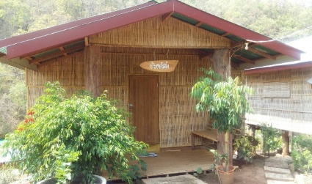
 | No. | Title | Name | Surname | Position
 | 1 | Mr. | Jesus Arbey | Guerrero Ruales | Peasant Leader
 | 2 | Mr. | Jairo | Santanilla Cuellar | Peasant Leader
 | 3 | Mr. | Héctor Fabio | Santos Duarte | Adviser GPDPD/REDD+ | ชื่อซ้ำ เอามาไว้บ้านนี้แทน บ้านที่แน่นๆ ก็เหลือ 4 คน
 | 4 | Mr. | Hermes Jaime | Carrera Rodriguez | Peasant leader - Asoparaiso

